상품제안서
쥬드 써니팝 6K 5단 수동 경량 양우산(UPF50+) | 상품코드: S42960

 |  |  |  |  |  |  | 02-713-8555 | www.synergygift.co.kr
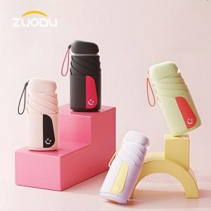

【상세/제작정보】 | <p><span style="font-size: 14pt;">※ 우산끈 인쇄 및 컬러인쇄 별도문의 바랍니다</span></p>

【인쇄/포장옵션】 | 실크, 원단실크1도 / 포장지포장

【공급단가】 | 수량 | 20~ | 100~ | 300~ | 500~ | 1,000~
*VAT별도 | 단가 | 17,410원 | 16,600원 | 15,790원 | 15,250원 | 14,980원

【상품 URL】 | https://www.synergygift.co.kr:443/src/goods_detail.php?gdno=42960

